bean的xml配置
Spring

 | 1 含义

 |  | 轻量级框架 开源免费 简化javaee开发流程 |  |  |  |  |  |  |  | 前端页面发送请求 -->Serlvet处理请求(MVC 三层调用) -->dao层数据库处理

 | 2 模块结构 |  |  |  |  |  |  |  |  |  | SpringMVC | Spring |  |  |  | mybatis

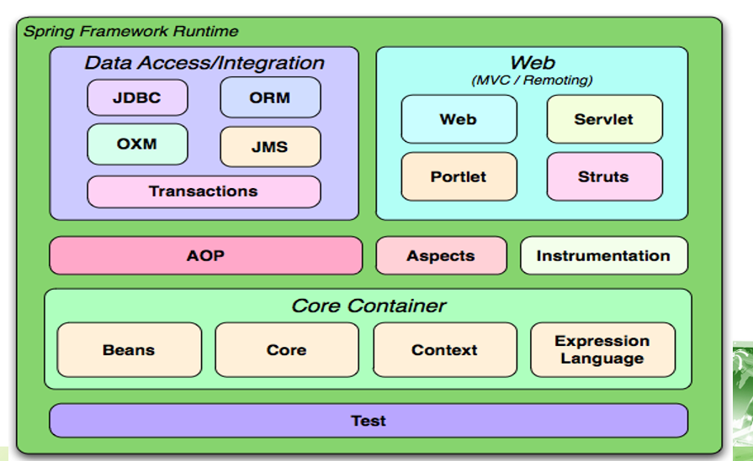

 |  |  |  |  |  |  |  |  |  |  |  |  | AOP核心模块

 |  |  |  |  |  |  |  |  |  |  |  |  | IOC核心模块

 |  |  |  |  |  |  |  |  |  |  |  |  |  | Student类

 |  |  |  |  |  |  |  |  |  |  |  |  |  | Student stu = new Student(); |  |  | 主动创建对象

 |  |  |  |  |  |  |  |  |  |  |  |  |  | IOC 控制反转 |  | spring容器创建对象以及管理对象

 | 3 IOC | Inversion of Control |  |  |  |  | 控制反转 |  |  |  |  |  |  | service层 创建接口 ICustomerService

 |  | ① 控制反转含义 |  |  |  |  |  |  |  |  |  |  |  |  | 创建实现类 CustomerServiceImpl

 |  |  | 把对象创建以及管理对象之间的依赖关系 交给spring容器
 |  |  |  |  |  |  |  |  |  |  |  |  |  | Controller 调用 service
 |  | ② bean实例化
 |  |  |  |  |  |  |  |  |  |  |  |  |  | 创建serviceImpl 对象 完成调用
 |  |  | a. 通过构造方法生成bean实例
 |  |  |  |  |  |  |  |  |  |  |  |  |  | ICustomerService service =
 |  |  | <bean id="d1" class="com.icss.springBean.Dog">
 |  |  | <!-- constructor-arg 构造方法属性赋值
 |  |  | index 索引下标 从0开始 value 值 --> |  |  |  |  |  |  |  |  |  |  | new CustomerServiceImpl() |  |  | 交给spring容器 本质工厂模式
 |  |  |  | <constructor-arg index="0" value="旺财"></constructor-arg>
 |  |  |  | <constructor-arg index="1" value="3"></constructor-arg> |  |  |  |  |  |  |  |  |  | BeanFactory
 |  |  | </bean>

 |  |  | b. 通过静态工厂

 |  |  | <bean id="product1" class="com.icss.springBean.StaticFactory" factory-method="getProduct"></bean>

 |  |  | c.普通工厂

 |  |  | <bean id="factory" class="com.icss.springBean.CustomerFactory"></bean>

 |  |  | <bean id="product2" factory-bean="factory" factory-method="getProduct"></bean>
 |  |  |  |  |  | 工厂bean |  |  | 工厂生产产品方法

 | 4 依赖注入 DI

 |  | 手动注入

 |  |  | ① 构造方法

 |  |  | <bean id="d1" class="com.icss.springBean.Dog">
 |  |  | <!-- constructor-arg 构造方法属性赋值
 |  |  | index 索引下标 从0开始 value 值（直接赋值）/ 如果是另一个bean组件 则通过ref引入 -->
 |  |  |  | <constructor-arg index="0" value="旺财"></constructor-arg>
 |  |  |  | <constructor-arg index="1" value="3"></constructor-arg>
 |  |  | </bean>

 |  |  | ② set方法

 |  |  | <bean id="d2" class="com.icss.springBean.Dog">
 |  |  | <!-- set方法 name 属性名称 value 值/ 如果是另一个bean组件 则通过ref引入 -->
 |  |  |  |  | <property name="dogname" value="来福"></property>
 |  |  |  |  | <property name="age" value="5"></property>
 |  |  | </bean>
 |  |  | ③ p标签

 |  |  |  | xmlns:p="http://www.springframework.org/schema/p"
 |  |  |  | <bean id="customer" class="com.icss.test.Customer" p:name="tom" p:age="21"> </bean>

 |  |  | 复杂数据类型set方法注入
 |  |  | 数组
 |  |  |  | <property name="arr">
 |  |  |  |  | <list>
 |  |  |  |  |  | <value>1</value>
 |  |  |  |  |  | <value>a</value>
 |  |  |  |  | </list>
 |  |  |  | </property>

 |  |  | List集合

 |  |  |  | <property name="list">
 |  |  |  |  | <list>
 |  |  |  |  |  | <value>1</value>
 |  |  |  |  |  | <value>a</value>
 |  |  |  |  | </list>
 |  |  |  | </property>

 |  |  |  | <!-- list集合 注入的其他bean组件 -->
 |  |  |  | <property name="dogs">
 |  |  |  |  | <list>
 |  |  |  |  |  | <ref bean="d1"/>
 |  |  |  |  |  | <ref bean="d2"/>
 |  |  |  |  | </list>
 |  |  |  | </property>

 |  |  | Set集合

 |  |  |  | <property name="set">
 |  |  |  |  | <set>
 |  |  |  |  |  | <value>4</value>
 |  |  |  |  |  | <value>5</value>
 |  |  |  |  | </set>
 |  |  |  | </property>

 |  |  | map集合

 |  |  |  | <property name="map">
 |  |  |  |  | <map>
 |  |  |  |  |  | <!-- key 键 value 值 引用其他bean key-ref value-ref-->
 |  |  |  |  |  | <entry key="1" value="tom"></entry>
 |  |  |  |  |  | <entry key="2" value="jack"></entry>
 |  |  |  |  | </map>
 |  |  |  | </property>

 |  | 自动注入 |  | 管理bean与bean之间关系

 |  |  | bean标签 属性 autowire

 |  |  |  | byType：按照类型匹配 |  |  |  | 按照类型自动注入 如果超过一个相同类型 报错

 |  |  |  | byName：按照名字匹配 |  |  |  | 要求属性名称 注入bean中id的名称一致

 | 5 bean中属性

 |  | id | 唯一标识bean组件 |  |  | java获取对象 ac.getBean(id名称)

 |  | class | 指定类完整路径 |  |  | 利用反射 得到对象

 |  | scope | 范围

 |  |  | 默认 singleton 单例模式 getBean() 只会生成一个对象

 |  |  | prototype 每次执行 getBean() 相当于new XX() 对象

 |  | lazy-init |  | 延迟加载 注意 单例模式下

 |  |  | 默认值 false 加载bean.xml 获取对象注入属性
 |  |  | true 延迟加载 执行ac.getBean() 获取对象以及注入属性

 |  | init-method |  | 容器初始化调用初始化方法

 |  | destroy-method |  |  | 容器关闭(ClassPathXmlApplicationContext 执行close()) 调用销毁方法

 |  | autowire |  |  | 自动注入

 | 6 bean的生命周期

 |  | 从创建到销毁 bean定义 实例化 属性赋值 初始化方法 获取对象并使用 对象销毁

Spring的注解
Spring

 | 1 解决问题

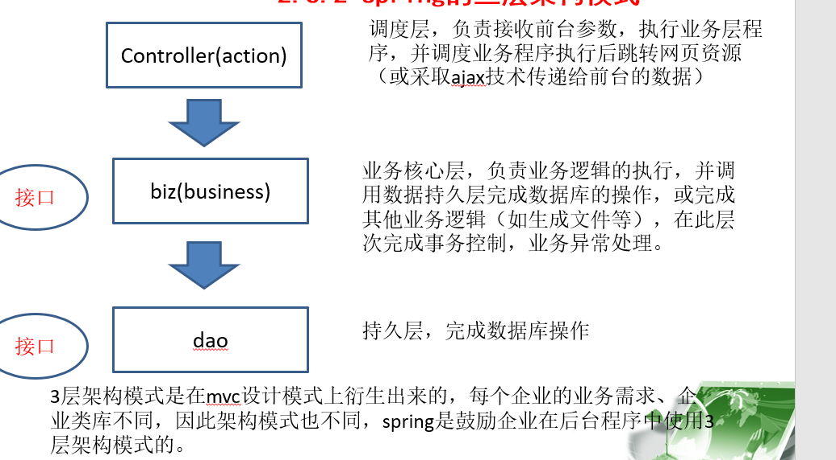

 | 2 bean.xml配置

 |  | 面向接口编程 注入属性接口 实现类在bean.xml进行管理

 | 3 注解

 |  | dao层组件： @Repository(value="dao1") |  |  |  |  |  |  | value=可以省略 指定名字相当于bean中id名字 |  |  |  |  | value名字不指定 默认类名首字母小写

 |  | service组件： @Service(value="名字")

 |  |  |  | service调用dao层实现类 注入属性 @Autowired |  |  |  |  |  |  |  | 注意：默认按照类型匹配 属性名称和注入bean中id一致 亦可以找到

 |  |  |  |  |  |  |  |  |  |  |  | 否则的话 如果有多个类型实现IDeptDao接口 那么就需要指定

 |  |  |  |  |  |  |  |  |  |  |  | ‘@Qualifier(value="dao1") value=可以省略

 |  |  |  | @Autowired
 |  |  |  | ’@Qualifier(value="dao1") |  |  |  |  | 等价 |  | @Resource(name="dao1")

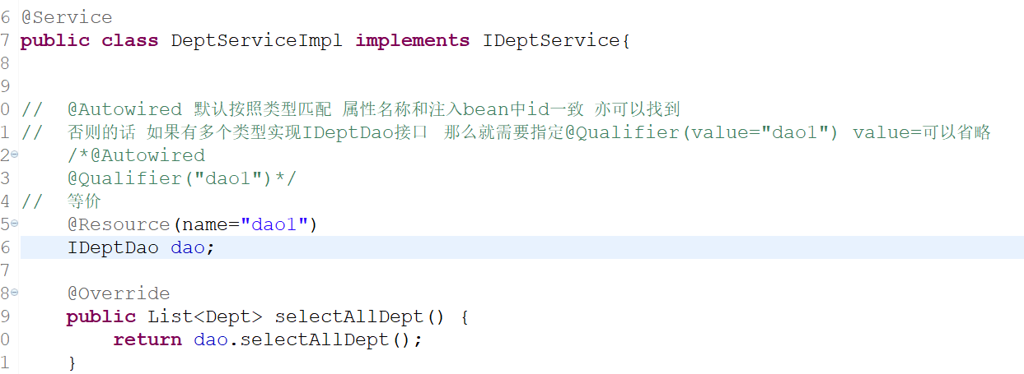

 |  | 控制层： @Controller(value="名字")

 |  | 不好划分组件： |  |  | ‘@Component(value="名字")

 |  | 指定范围： @Scope(value="singleton") |  |  |  |  |  | 单例模式 prototype

 |  | 延迟加载： @Lazy

 |  | 属性赋值：@Value(value="值") |  |  |  |  | 属性上

 |  | 初始化: @PostConstruct |  |  |  | 方法上

 |  | 销毁： @PreDestroy |  |  |  | （容器关闭）

 |  | 新增注解：

 |  |  | @Configuration 配置类 |  |  |  | 类上

 |  |  | @ComponentScan("com.icss") //扫描包 |  |  |  |  | 类上

 |  |  | @Import(JDBConfig.class) 引入JDBConfig配置类 |  |  |  |  |  | 类上

 |  |  | @PropertySource("classpath:druid.properties") |  |  |  |  |  |  | 引入properties文件 导入properties文件的值用 ${}

 |  |  | @Bean(name="bean的id名称") 方法上 创建对象 方法的返回值就是要创建的对象 name指定bean的id名称 |  |  |  |  |  |  |  |  |  | 如果不写 方法名就是bean的id名称 <bean id="名称"></bean>

Spring的AOP
AOP： |  | Aspect Oriented Programming

 | 1 含义

 |  | 面向切面编程

 | 2 OOP 面向对象编程

插入员工信息
删除员工信息
查询员工信息
 |  | OOP：划分为类和对象 封装 继承 多态等形式
 |  | 执行开始 |  | 执行开始 |  | 执行开始
开始执行 |  |  |  |  |  |  | 切面含义： 与核心业务无关的代码
 |  |  |  |  |  |  | 影响了多个类的公共行为封装到一个可重用模块，形成切面

结束执行

 |  | 执行结束 |  | 执行结束 |  | 执行结束

 | 3 jdk代理

 |  | 基于接口

 |  | JdkProxy类实现了InvocationHandler接口，并实现了接口中的invoke()方法，所有动态代理类所调用的方法都会交由该方法处理。

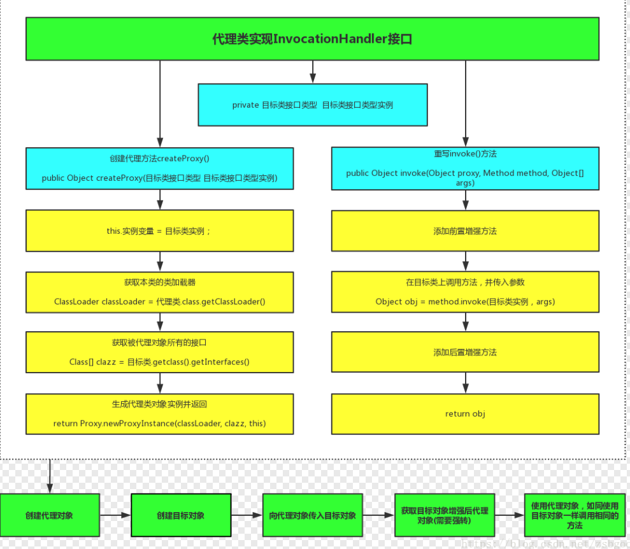

 | 4 cglib代理

 |  | 首先创建了一个动态类对象Enhancer，
 |  | 它是CGLIB的核心类；然后调用了Enhancer类的setSuperclass()方法来确定目标对象；
 |  | 接下来调用了setCallback()方法添加回调函数，
 |  | 其中的this代表的就是代理类CglibProxy本身。
 |  | 最后通过return 语句将创建的代理类对象返回。
 |  | intercept()方法会在程序执行目标方法时被调用，方法运行时奖会执行切面类中的增强方法
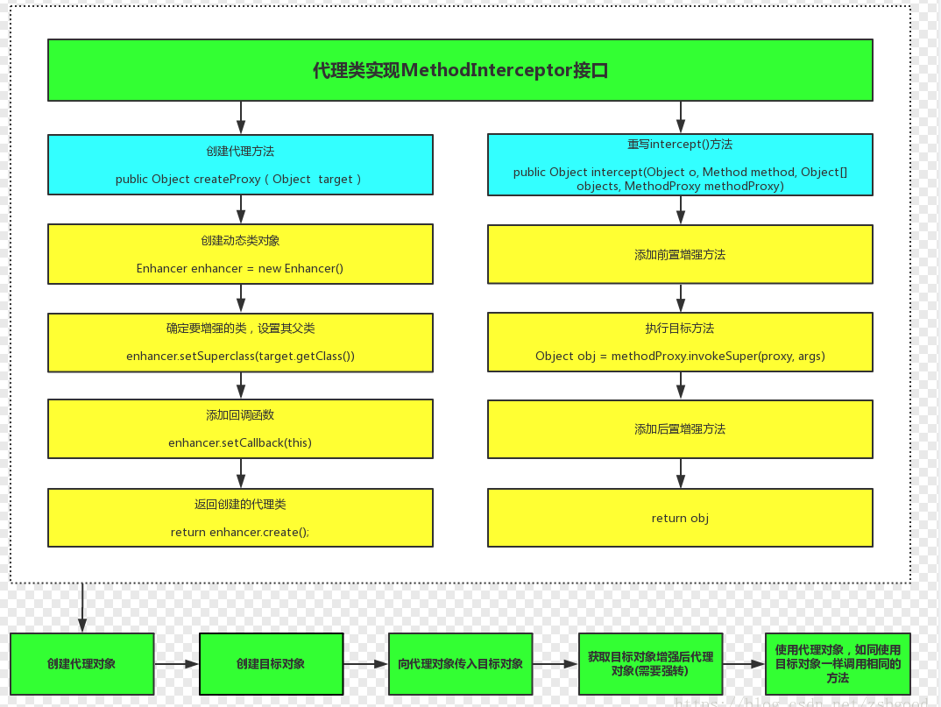

 | AOP的核心组件：
 | 切面（Aspect）：切面是封装通用业务逻辑的组件，可以作用到其他组件上。
 | 切入点（Pointcut）：用于指定哪些组件哪些方法使用切面组件，Spring提供表达式来实现该指定。
 | 通知（Advice）：用于指定组件作用到目标组件的具体位置

 | 5 AOP的bea.xml配置

 |  | ①导入jar包

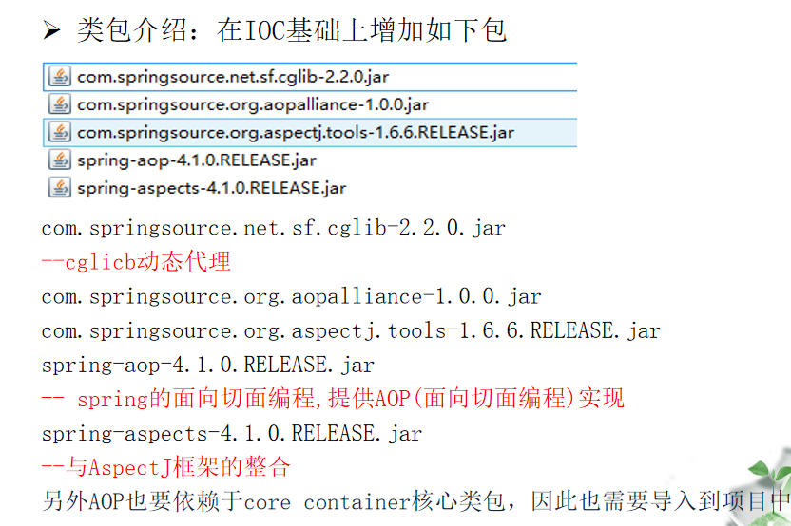

 |  | ② 配置bean.xml头文件

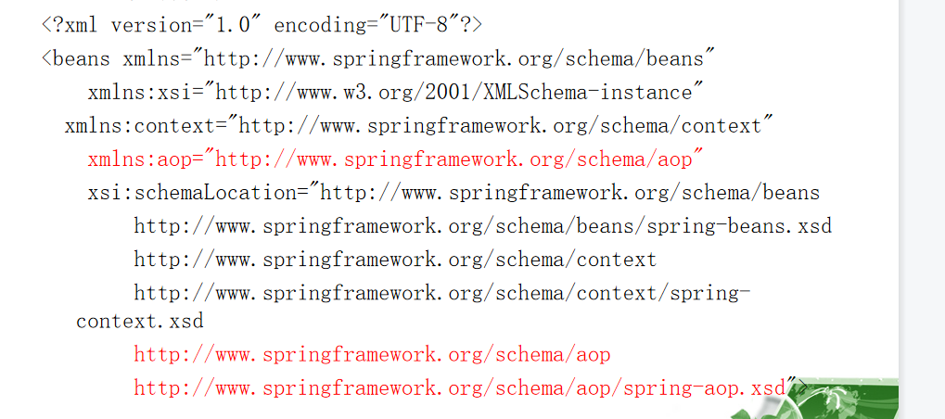

 |  | ③ 配置aop

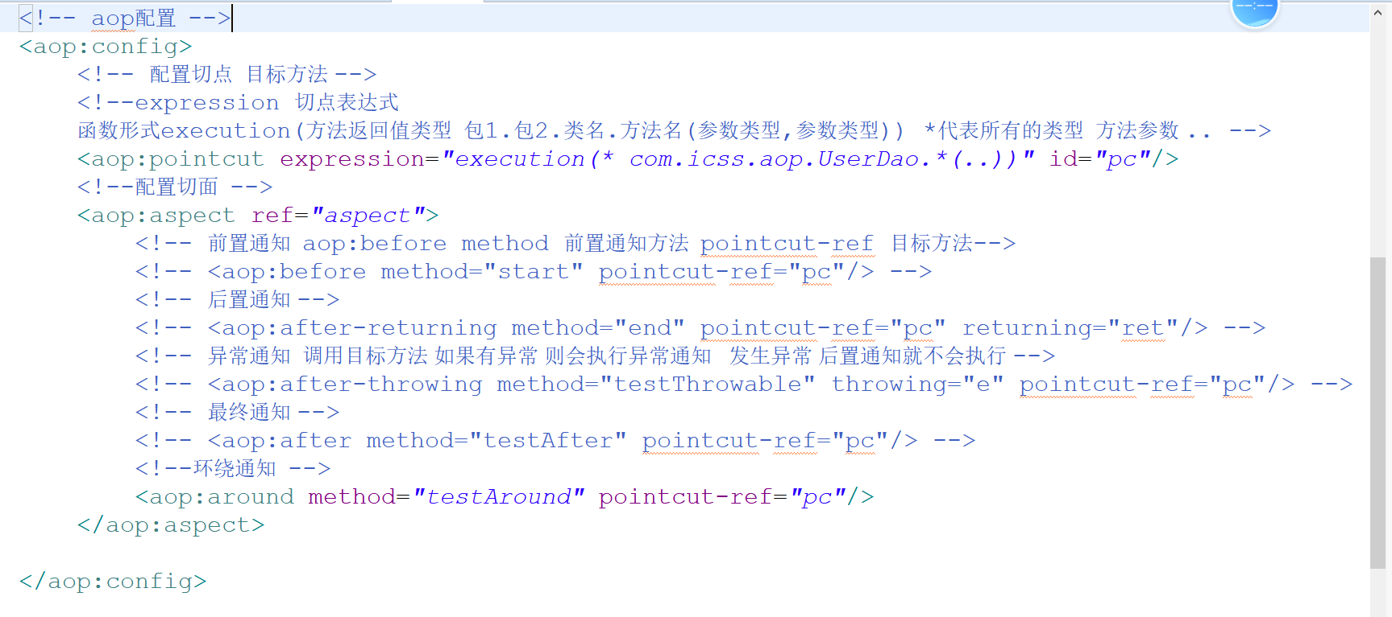

 |  | ④ 通知的种类

 |  |  | 前置通知 |  | 在执行目标方法之前执行

 |  |  | 后置通知 |  | 在执行目标方法之后执行（注意:没有异常）

 |  |  | 异常通知 |  | 在执行目标方法发生异常执行

 |  |  | 最终通知 |  | 在执行目标方法之后执行,不管是否有异常产生

 |  |  | 环绕通知 |  | 可以替换以上几种通知
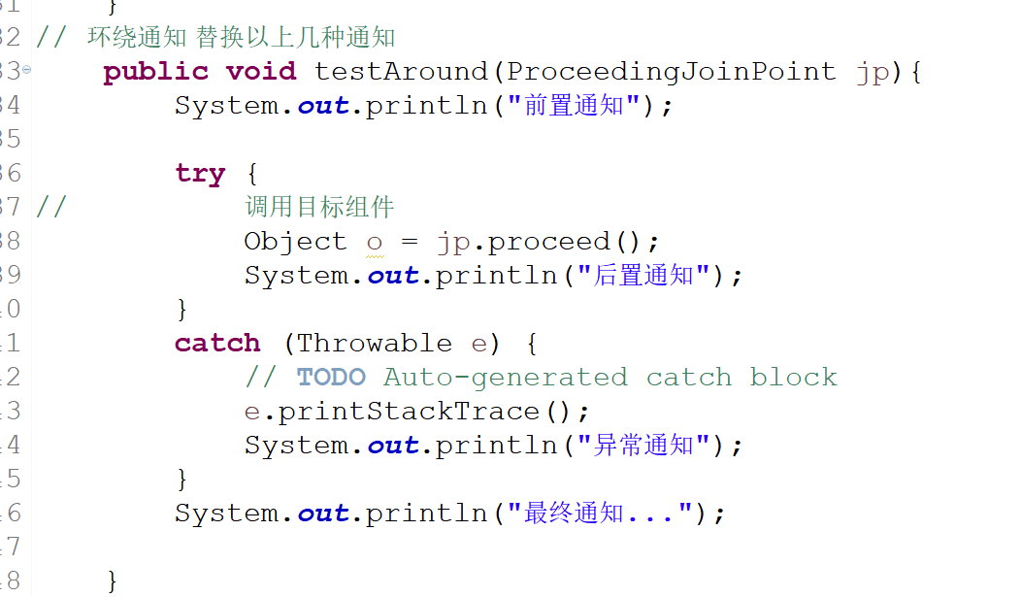

 |  | ⑤ 切点表达式

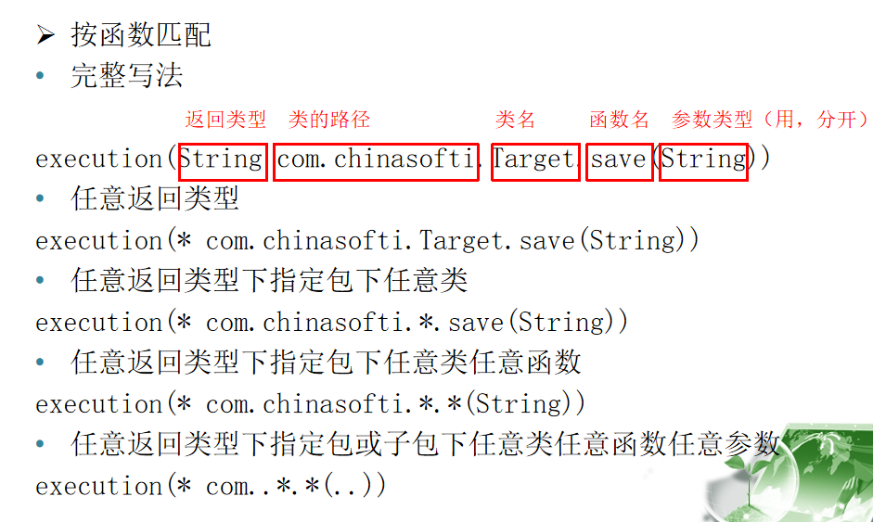

 | 6 AOP的注解配置

 |  | ① 导入jar包

 |  | ② 配置bean.xml文件

 |  | ③ 配置目标对象

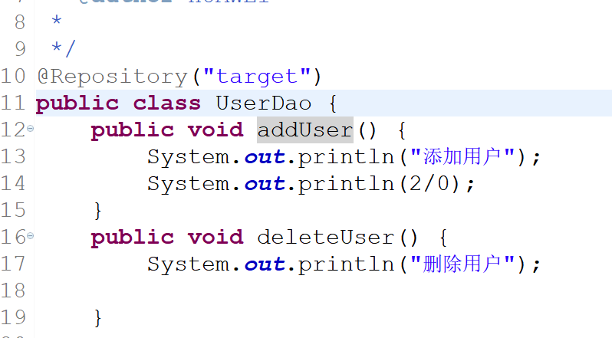

 |  | ④配置切面

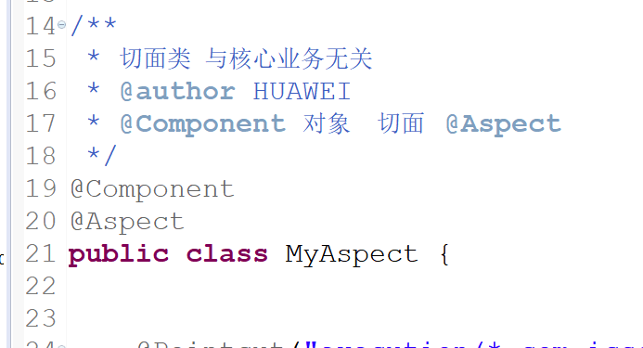

 |  | ⑤ 配置通知

 |  |  | 前置通知
 |  |  |  | 方式一

 |  |  |  | 方式二

 |  |  | 后置通知

 |  |  | 异常通知

 |  |  | 最终通知

 |  |  | 环绕通知
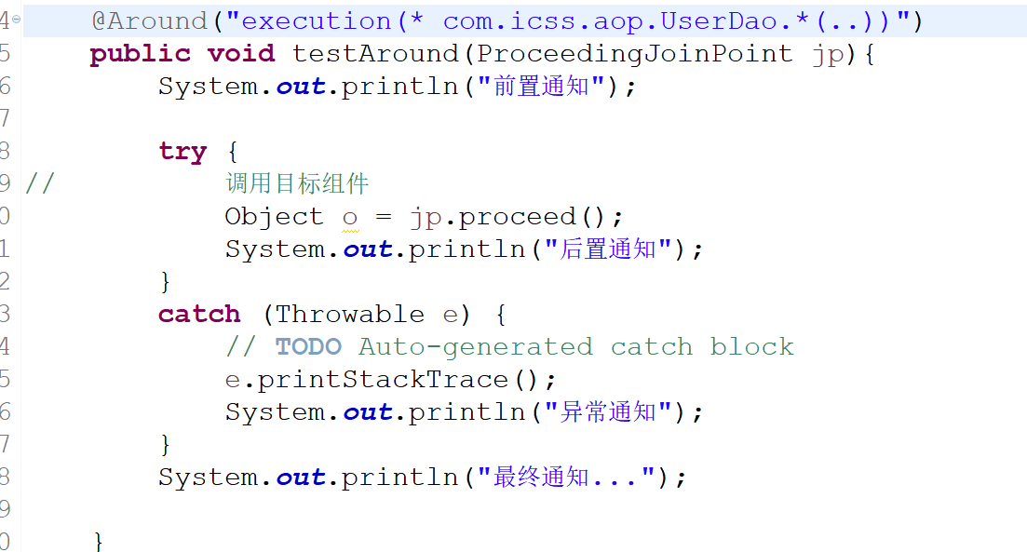

 | 完全通过注解实现：

 |  | 创建配置类

Spring结合JdbcTemplate
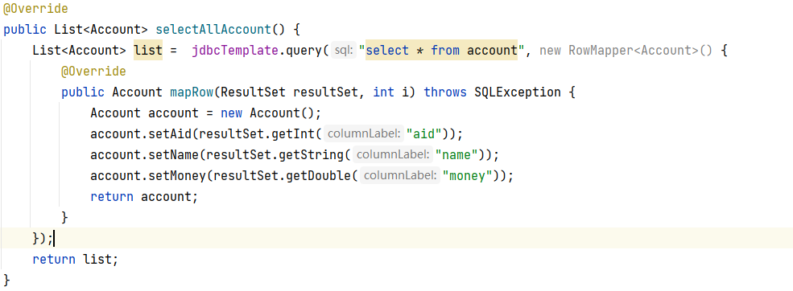
JdbcTemplate

 | 1 含义

 |  | 操作数据库

 | 2 数据库连接

 |  | 连接池 | c3p0 dbcp 德鲁伊

 | 3 实现数据库操作

 |  | dao层接口
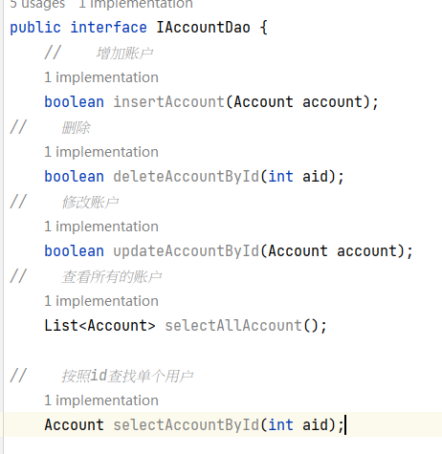

 |  | 实现类

 |  | bean.xml注入 jdbcTemplate属性

 |  | 获取数据库连接对象

 |  | 使用增删改方法

 |  | 使用查询方法

Spring的事务管理
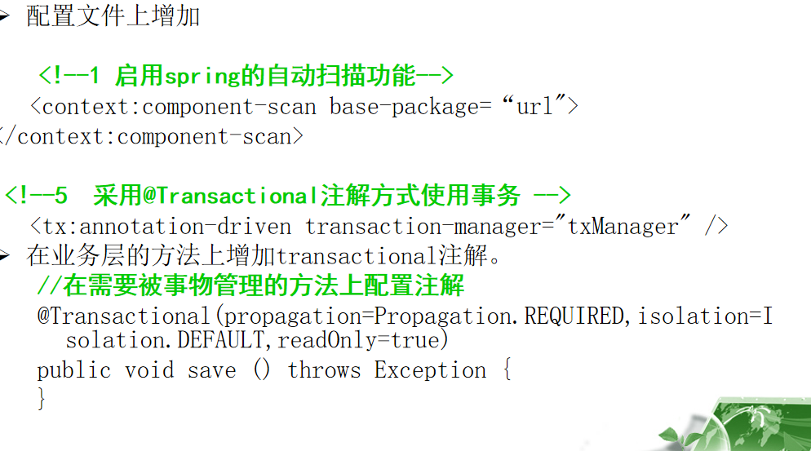
事务

 | 1 含义

 |  | 一系列的DML操作 保证动作全部执行 如果有一个失败 则回滚到原始状态 保证数据的完整性和一致性

 | 2 四大特性ACID

 | 3 事务管理方式

 |  | 编程式事务 | 通过程序代码来控制你的事务何时开始，何时结束等，结果是控制的颗粒度更细，但需要手写程序，另外在团队合作开发时，会出现事物管理混乱

 |  | 声明式事务 | 通过aop配置

 | 4 声明式事务

 |  | jdbc连接

 |  | spring控制事物是以bean组件的函数为单位的，
 |  | 如果一个函数正常执行完毕，该函数内的全部数据库操作按照一次事物提交，如果抛出异常，全部回滚。

 |  | 传播策略
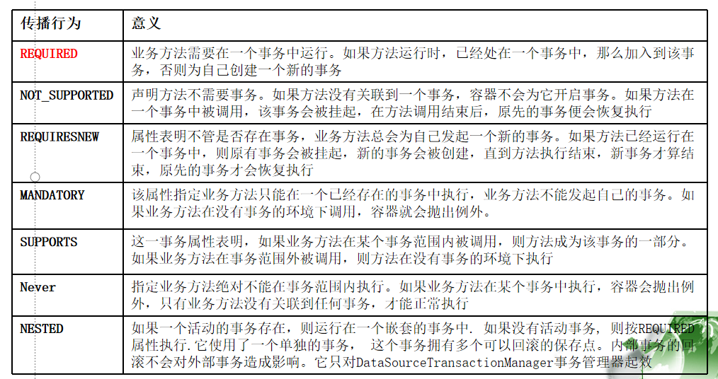

 |  | 事务隔离级别

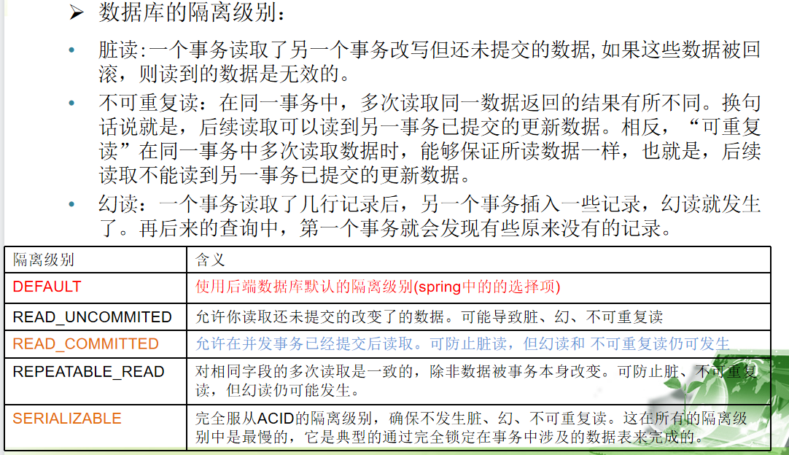

 | 5 事务bean配置
 |  | ① 配置bean文件

 |  | ② 配置事务管理器

 |  | ③ 配置事务通知

 |  | 配置事物通知：配置哪些函数委托spring进行事物管理，以及事物管理的隔离级别、传播行为、是否只读事物属性。建议大家在需
 |  | 要更新数据的函数上配置隔离级别为数据库默认级别，传播行为采用required，读写事物。而只是查询的函数使用只读事物，效率更高

 |  | ④ 应用aop配置

 | 6 事务注解配置

